Sheet1
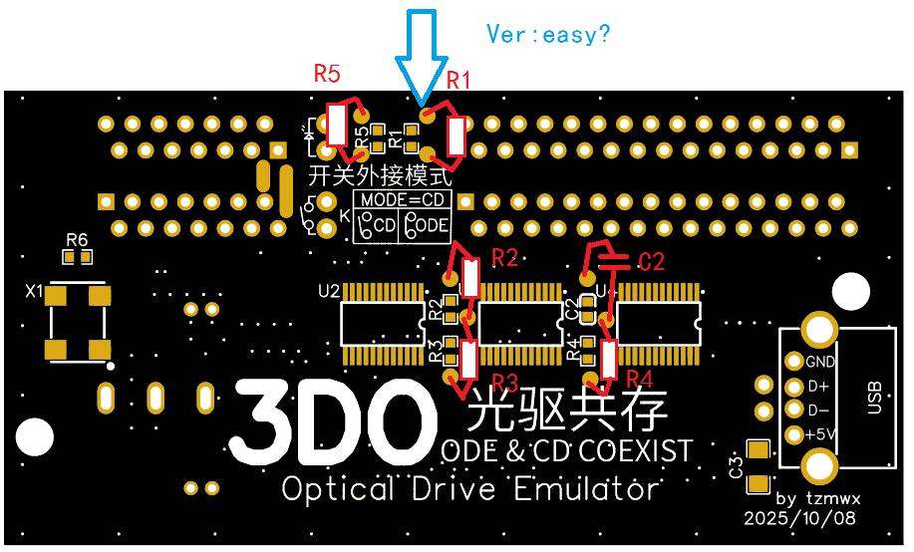
easy版本增加了10个（蓝色箭头）圆盘大焊点，方便焊接大体积电阻和大体积电容

